关系图
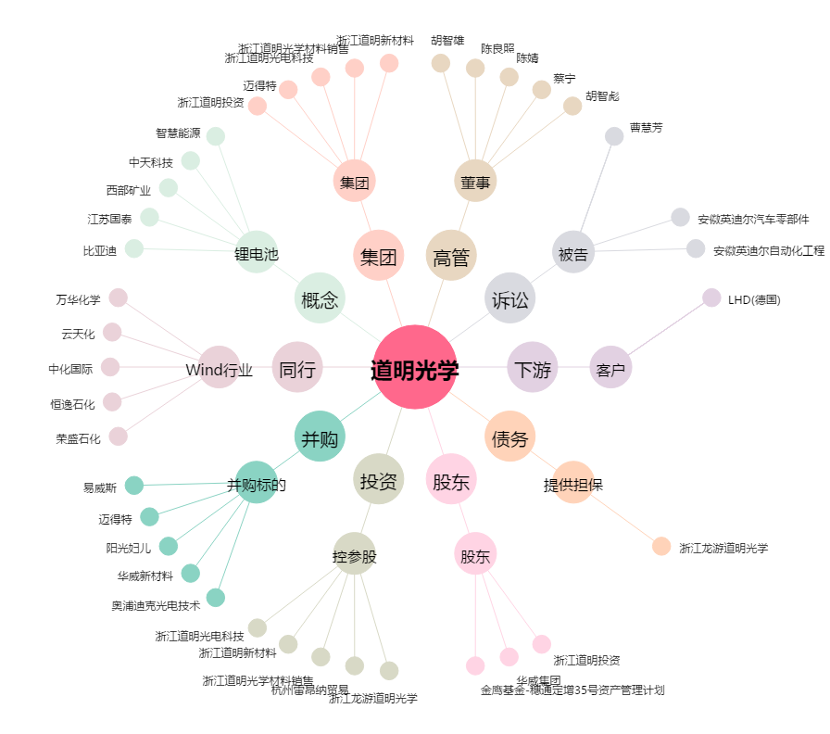
道明光学[002632.SZ] - 关系概览图

